참조
참조1 | Xilinx SDK - command.c | AD71205 Datasheet
 | 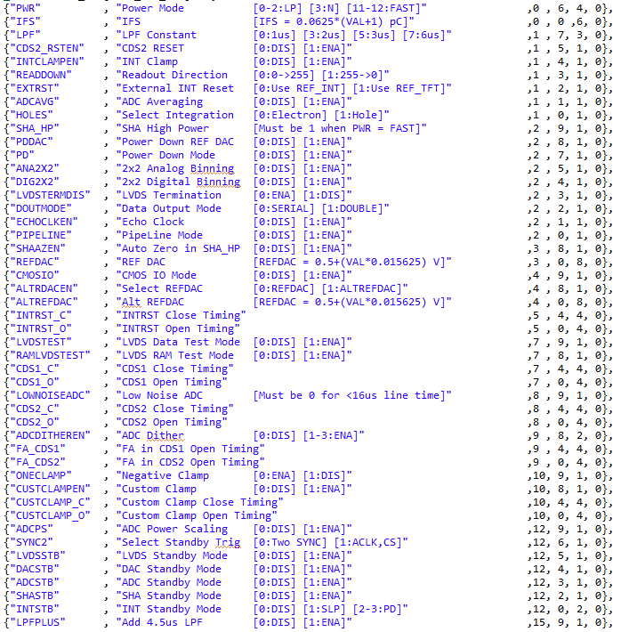 | 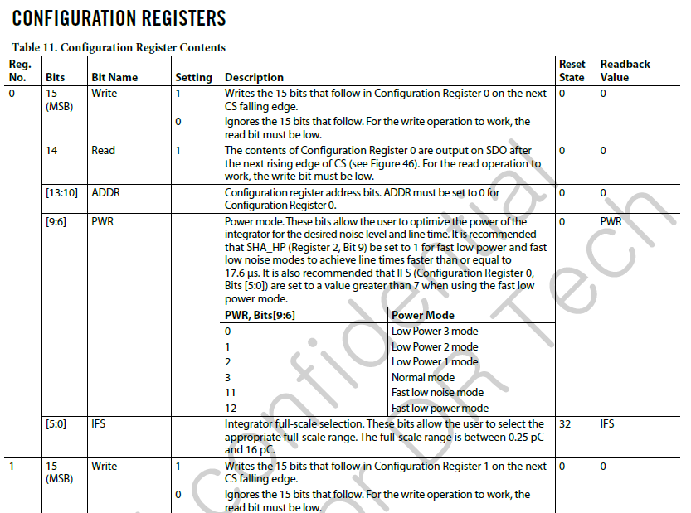

참조2 | 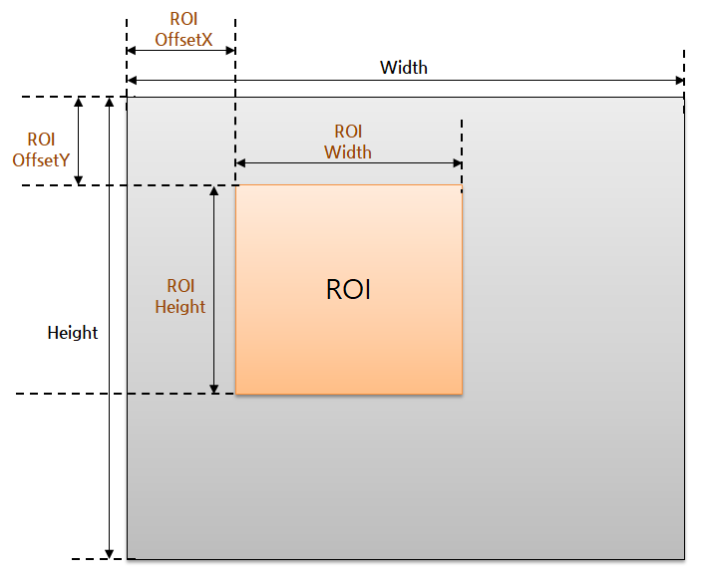

참조3 | Vivado Block Design - Address Editor
 | 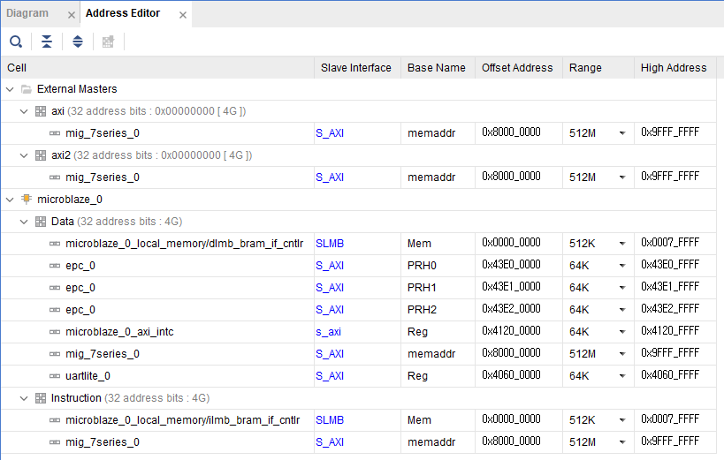

areg

reg

dreg

참조4 | 88X3310 Datasheet
 | 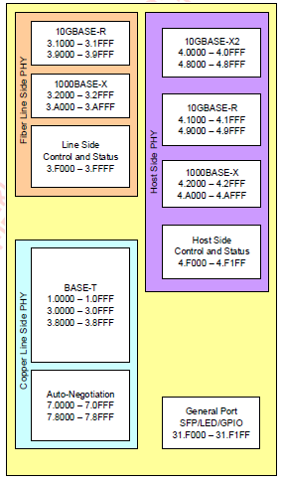 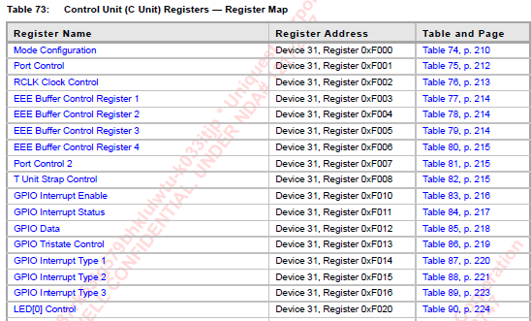

참조5 | 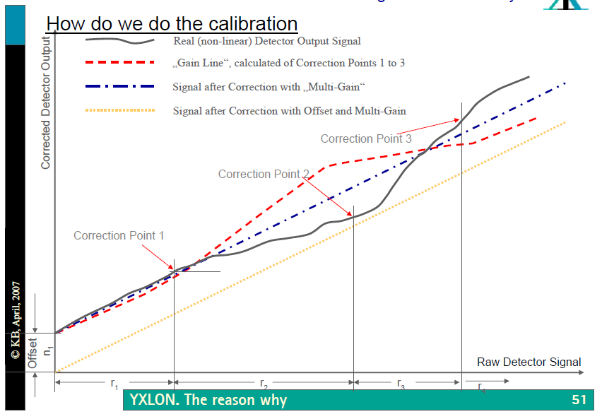

Output

gcal

ucal

Offset 변화

wddr 1
wddr 2
wddr 3
wddr 4
wddr 5

참조6 | GigEVision Standard 2.0 Datasheet, IP Mode 를 7로 설정했을 경우
 | 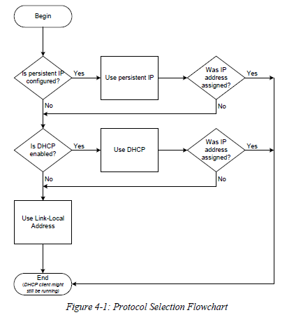

참조7 | 88X3310 Datasheet 중 아래의 Register 처럼 분류되어 Check
 | 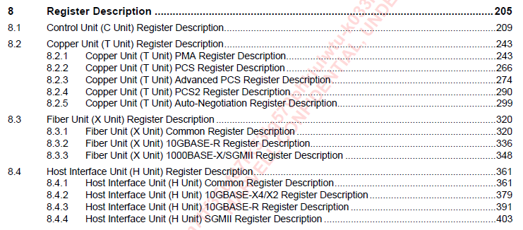

참조8 | 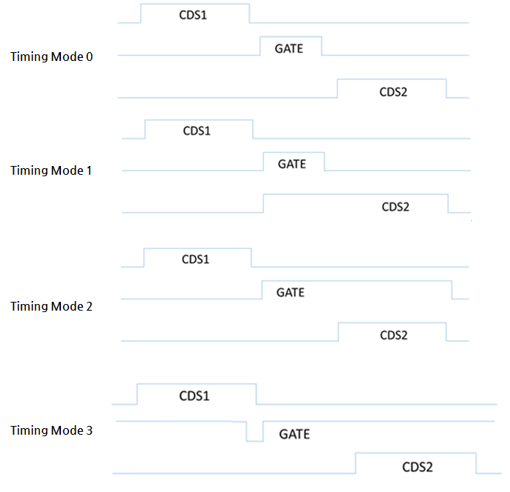

참조9 | ADAS1258 Datasheet
 | 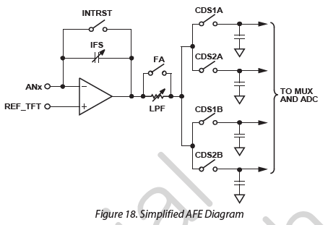 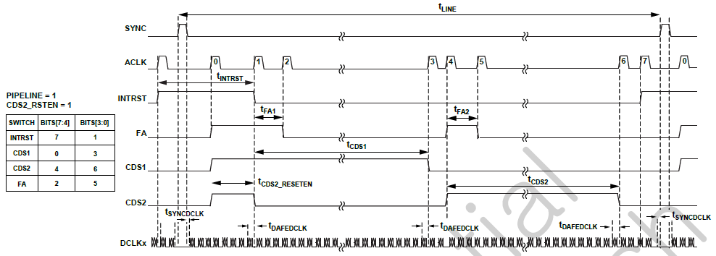

아래의 Register 를 제어하여 ACLK에 따른 AFE 제어 가능 0xE 혹은 0xF 를 입력하면 ACLK 에 관계없이 스위치를 On / Off 할 수 있음

 | ROIC & Gate 동작 구조 [Simulation Spec -> Gate 개수 = 8, Gate Ch = 1, Gate Dummy = Total 4]

 | 1 Line 동작에 대해서 확대

 | DCLK 1 Burst 에 대해 확대

Sheet1
